Quản lý người dùng
Project Name | XÂY DỰNG HỆ THỐNG QUẢN LÝ PHÒNG GYM TÍCH HỢP OPENAI TRONG TƯ VẤN DINH DƯỠNG VÀ KẾ HOẠCH TẬP LUYỆN THEO THÔNG SỐ CÁ NHÂN
Module Code | Quản lý người dùng
 | Hoàn thành | Lỗi | Chưa kiểm tra | Bị chặn | Tổng lần kiểm tra
Round 1 | 21 | 0 | 0 | 0 | 21
Round 2 | 21 | 0 | 0 | 0 | 21

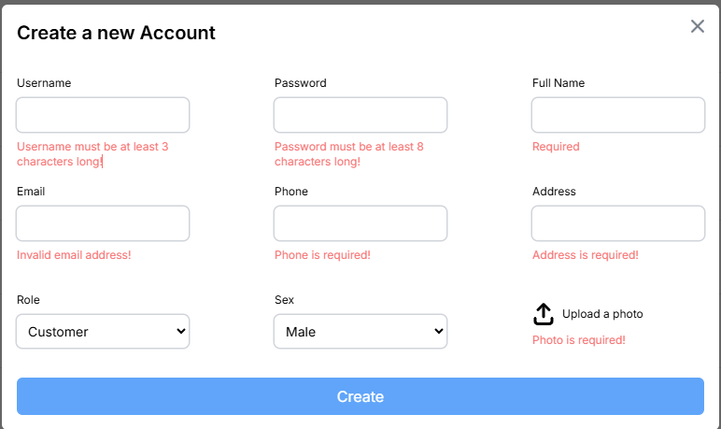

Test Case ID | Mô tả | Quy trình | Điều kiện tiên quyết | Kết quả mong đợi | Kết quả thực tế | Kết quả |  |  |  |  |  | Chú thích
 |  |  |  |  |  | Vòng 1 |  |  | Vòng 2
 |  |  |  |  |  | Trạng thái | Ngày kiểm tra | Người kiểm tra | Trạng thái | Ngày kiểm tra | Người kiểm tra
GUI_SHOW Quản lý người dùng
GUI - QLND01 | Menu điều hướng | Click vào các mục trên menu | Đăng nhập tài khoản admin | Chuyển hướng được sang các trang khác | Chuyển hướng thành công | Passed | 2025-04-18 | Tin | Passed | 2025-04-25 | Hiếu
GUI - QLND02 | Sidebar điều hướng | Click các mục trên sidebar | Đăng nhập tài khoản admin | Chuyển hướng được sang các trang khác | Chuyển hướng thành công | Passed | 2025-04-18 | Tin | Passed | 2025-04-25 | Hiếu
GUI - QLND03 | Tiêu đề trang quản lý người dùng | Quan sát | Đăng nhập tài khoản admin | Hiển thị rõ ràng trên trang | Hiển thị thành công | Passed | 2025-04-18 | Tin | Passed | 2025-04-25 | Hiếu
GUI - QLND04 | Trường tìm kiếm | Quan sát | Đăng nhập tài khoản admin | Hiển thị trên trang và nhập được | Hiển thị thành công | Passed | 2025-04-18 | Tin | Passed | 2025-04-25 | Hiếu
GUI - QLND05 | Icon lọc | Quan sát | Đăng nhập tài khoản admin | Hiển thị trên trang | Hiển thị thành công | Passed | 2025-04-18 | Tin | Passed | 2025-04-25 | Hiếu
GUI - QLND06 | Icon thêm | Click vào icon | Đăng nhập tài khoản admin | Hiển thị form tạo mới | Hiển thị thành công | Passed | 2025-04-18 | Tin | Passed | 2025-04-25 | Hiếu
GUI - QLND07 | Các trường thông tin người dùng | Quan sát | Đăng nhập tài khoản admin | Hiển thị rõ ràng và đầy đủ các trường trên trang | Hiển thị thành công | Passed | 2025-04-18 | Tin | Passed | 2025-04-25 | Hiếu
GUI - QLND08 | Icon xem | Click vào icon | Đăng nhập tài khoản admin | Hiển thị form chi tiết | Hiển thị thành công | Passed | 2025-04-18 | Tin | Passed | 2025-04-25 | Hiếu
GUI - QLND09 | Icon Sửa | Click vào icon | Đăng nhập tài khoản admin | Hiển thị form cập nhật mới | Hiển thị thành công | Passed | 2025-04-18 | Tin | Passed | 2025-04-25 | Hiếu
GUI - QLND10 | Icon xóa | Click vào icon | Đăng nhập tài khoản admin | Hiện thông báo có muốn xóa | Hiển thị thành công | Passed | 2025-04-18 | Tin | Passed | 2025-04-25 | Hiếu
FUNCTION_SHOW Quản lý người dùng
FUNC-QLND01 | Hiển thị thành công chi tiết thông tin người dùng | Click chọn vào biểu tượng xem | Đăng nhập tài khoản admin | Hiển thị chi tiết tất cả các trường của người dùng | Hiển thị chi tiết tất cả các trường của người dùng | Passed | 2025-04-18 | Tin | Passed | 2025-04-25 | Hiếu
FUNC-QLND02 | Thêm người dùng mới thành công | 1.Truy cập vào trang admin vào mục User 2. Nhấn vào icon + bên phải màn hình để thực hiện thêm 3. Nhập thông tin tất cả các trường bắt buộc như (User name,Password,Sex,FullName,Phone,...) 4.Nhấn nút Create để thực hiện thêm người dùng mới | Đăng nhập tài khoản admin | Thông báo thêm mới thành công người dùng mới và hiển thị ra trang tất cả các trường của người dùng đày đủ và chi tiết | Thông báo thêm mới thành công người dùng mới và hiển thị ra trang tất cả các trường của người dùng đày đủ và chi tiết | Passed | 2025-04-18 | Tin | Passed | 2025-04-25 | Hiếu
FUNC-QLND03 | Thêm người dùng mới thất bại | 1.Truy cập vào trang admin vào mục User 2. Nhấn vào icon + bên phải màn hình để thực hiện thêm 3. Không nhập thông tin tất cả các trường bắt buộc như (User name,Password,Sex,FullName,Phone,...) 4.Nhấn nút Create để thực hiện thêm người dùng mới | Đăng nhập tài khoản admin | Thông báo bắt buộc phải nhập tất cả các trường bắt buộc của người dùng mới và hiển thị ra thông báo dưới các trường | Thông báo bắt buộc phải nhập tất cả các trường bắt buộc của người dùng người dùng mới và hiển thị ra thông báo dưới các trường | Passed | 2025-04-18 | Tin | Passed | 2025-04-25 | Hiếu
FUNC-QLND04 | Cập nhật người dùng mới thành công | 1.Truy cập vào trang admin vào mục User 2. Nhấn vào icon cập nhật bên phải màn hình để thực hiện thêm 3. Nhập thông tin tất cả các trường cần cập nhật như (User name,Password,Sex,FullName,Phone,...) hoặc nhập sai kiểu dữ liệu 4.Nhấn nút Create để thực hiện thêm người dùng mới | Đăng nhập tài khoản admin | Thông báo cập nhật thành công người dùng mới và hiển thị ra trang tất cả các trường đã câp nhật của người dùng đầy đủ và chi tiết | Thông báo cập nhật thành công người dùng mới và hiển thị ra trang tất cả các trường đã câp nhật của người dùng đầy đủ và chi tiết | Passed | 2025-04-18 | Tin | Passed | 2025-04-25 | Hiếu
FUNC-QLND05 | Cập nhật người dùng mới thất bại | 1.Truy cập vào trang admin vào mục User 2. Nhấn vào icon cập nhật bên phải màn hình để thực hiện thêm 3. Sửa và không nhập thông tin tất cả các trường cần cập nhật như (User name,Password,Sex,FullName,Phone,...) hoặc nhập sai kiểu dữ liệu 4.Nhấn nút Create để thực hiện thêm người dùng mới | Đăng nhập tài khoản admin | Thông báo bắt buộc phải nhập tất cả các trường bắt buộc của người dùng mới và hiển thị ra thông báo dưới các trường bắt buộc nhập dưới các trường | Thông báo bắt buộc phải nhập tất cả các trường bắt buộc của người dùng người dùng mới và hiển thị ra thông báo dưới các trường bắt buộc nhập dưới các trường | Passed | 2025-04-18 | Tin | Passed | 2025-04-25 | Hiếu
FUNC-QLND06 | Xóa thành công | Nhấn vào biểu tượng xóa và nhấn nút delete | Đăng nhập tài khoản admin | Hiển thị hộp thoại có muốn xóa thông tin người dùng | Hiển thị hộp thoại thông báo có muốn xóa và thông báo xóa thành công khi nhấn nút xóa | Passed | 2025-04-18 | Tin | Passed | 2025-04-25 | Hiếu

Quản lý thẻ thành viên
Project Name | XÂY DỰNG HỆ THỐNG QUẢN LÝ PHÒNG GYM TÍCH HỢP OPENAI TRONG TƯ VẤN DINH DƯỠNG VÀ KẾ HOẠCH TẬP LUYỆN THEO THÔNG SỐ CÁ NHÂN
Module Code | Quản lý thẻ thành viên
 | Hoàn thành | Lỗi | Chưa kiểm tra | Bị chặn | Tổng lần kiểm tra
Round 1 | 16 | 0 | 0 | 0 | 16
Round 2 | 16 | 0 | 0 | 0 | 16


Test Case ID | Mô tả | Quy trình | Điều kiện tiên quyết | Kết quả mong đợi | Kết quả thực tế | Kết quả |  |  |  |  |  | Chú thích
 |  |  |  |  |  | Vòng 1 |  |  | Vòng 2
 |  |  |  |  |  | Trạng thái | Ngày kiểm tra | Người kiểm tra | Trạng thái | Ngày kiểm tra | Người kiểm tra
GUI_SHOW Quản lý thẻ thành viên
GUI-QLTTV01 | Menu điều hướng | Click vào các mục trên menu | Đăng nhập tài khoản admin | Chuyển hướng được sang các trang khác | Chuyển hướng thành công | Passed | 2025-04-18 | Mùi | Passed | 2025-04-25 | Hiếu
GUI-QLTTV02 | Sidebar điều hướng | Click các mục trên sidebar | Đăng nhập tài khoản admin | Chuyển hướng được sang các trang khác | Chuyển hướng thành công | Passed | 2025-04-18 | Mùi | Passed | 2025-04-25 | Hiếu
GUI-QLTTV03 | Tiêu đề trang quản thẻ thành viên | Quan sát | Đăng nhập tài khoản admin | Hiển thị rõ ràng trên trang | Hiển thị thành công | Passed | 2025-04-18 | Mùi | Passed | 2025-04-25 | Hiếu
GUI-QLTTV04 | Trường tìm kiếm | Quan sát | Đăng nhập tài khoản admin | Hiển thị trên trang và nhập được | Hiển thị thành công | Passed | 2025-04-18 | Mùi | Passed | 2025-04-25 | Hiếu
GUI-QLTTV05 | Icon lọc | Quan sát | Đăng nhập tài khoản admin | Hiển thị trên trang | Hiển thị thành công | Passed | 2025-04-18 | Mùi | Passed | 2025-04-25 | Hiếu
GUI-QLTTV06 | Icon thêm | Click vào icon | Đăng nhập tài khoản admin | Hiển thị form tạo mới | Hiển thị thành công | Passed | 2025-04-18 | Mùi | Passed | 2025-04-25 | Hiếu
GUI-QLTTV07 | Các trường thông tin thẻ thành viên | Quan sát | Đăng nhập tài khoản admin | Hiển thị rõ ràng và đầy đủ các trường trên trang | Hiển thị thành công | Passed | 2025-04-18 | Mùi | Passed | 2025-04-25 | Hiếu
GUI-QLTTV08 | Icon xem | Click vào icon | Đăng nhập tài khoản admin | Hiển thị form chi tiết | Hiển thị thành công | Passed | 2025-04-18 | Mùi | Passed | 2025-04-25 | Hiếu
GUI-QLTTV09 | Icon Sửa | Click vào icon | Đăng nhập tài khoản admin | Hiển thị form cập nhật mới | Hiển thị thành công | Passed | 2025-04-18 | Mùi | Passed | 2025-04-25 | Hiếu
GUI-QLTTV10 | Icon xóa | Click vào icon | Đăng nhập tài khoản admin | Hiện thông báo có muốn xóa | Hiển thị thành công | Passed | 2025-04-18 | Mùi | Passed | 2025-04-25 | Hiếu
FUNCTION_SHOW Quản lý thẻ thành viên
FUNC-QLTTV01 | Hiển thị thành công chi tiết thông tin thẻ thành viên | Click chọn vào biểu tượng xem | Đăng nhập tài khoản admin | Hiển thị chi tiết tất cả các trường của thẻ thành viên | Hiển thị chi tiết tất cả các trường của thẻ thành viên | Passed | 2025-04-18 | Mùi | Passed | 2025-04-25 | Hiếu
FUNC-QLTTV02 | Thêm thẻ thành viên mới thành công | 1.Truy cập vào trang admin vào mục membership 2. Nhấn vào icon + bên phải màn hình để thực hiện thêm 3. Nhập thông tin tất cả các trường bắt buộc như (User name,Password,Sex,FullName,Phone,...) 4.Nhấn nút Create để thực hiện thêm thẻ thành viên | Đăng nhập tài khoản admin | Thông báo thêm mới thành công thẻ thành viên mới và hiển thị ra trang tất cả các trường của thẻ thành viên đày đủ và chi tiết | Thông báo thêm mới thành công thẻ thành viên mới và hiển thị ra trang tất cả các trường của thẻ thành viên đày đủ và chi tiết | Passed | 2025-04-18 | Mùi | Passed | 2025-04-25 | Hiếu
FUNC-QLTTV03 | Thêm thẻ thành viên mới thất bại | 1.Truy cập vào trang admin vào mục membership 2. Nhấn vào icon + bên phải màn hình để thực hiện thêm 3. Không nhập thông tin tất cả các trường bắt buộc như (User name,Password,Sex,FullName,Phone,...) 4.Nhấn nút Create để thực hiện thêm thẻ thành viên mới | Đăng nhập tài khoản admin | Thông báo bắt buộc phải nhập tất cả các trường bắt buộc của thẻ thành viên mới và hiển thị ra thông báo dưới các trường | Thông báo bắt buộc phải nhập tất cả các trường bắt buộc của thẻ thành viên mới và hiển thị ra thông báo dưới các trường | Passed | 2025-04-18 | Mùi | Passed | 2025-04-25 | Hiếu
FUNC-QLTTV04 | Cập nhật thẻ thành viên mới thành công | 1.Truy cập vào trang admin vào mục membership 2. Nhấn vào icon cập nhật bên phải màn hình để thực hiện thêm 3. Nhập thông tin tất cả các trường cần cập nhật như (User name,Password,Sex,FullName,Phone,...) hoặc nhập sai kiểu dữ liệu 4.Nhấn nút Create để thực hiện thêm thẻ thành viên mới | Đăng nhập tài khoản admin | Thông báo cập nhật thành công thẻ thành viên mới và hiển thị ra trang tất cả các trường đã câp nhật của thẻ thành viên đầy đủ và chi tiết | Thông báo cập nhật thành công thẻ thành viên mới và hiển thị ra trang tất cả các trường đã câp nhật của thẻ thành viên đầy đủ và chi tiết | Passed | 2025-04-18 | Mùi | Passed | 2025-04-25 | Hiếu
FUNC-QLTTV05 | Cập nhật thẻ thành viên mới thất bại | 1.Truy cập vào trang admin vào mục membership 2. Nhấn vào icon cập nhật bên phải màn hình để thực hiện thêm 3. Sửa và không nhập thông tin tất cả các trường cần cập nhật như (User name,Password,Sex,FullName,Phone,...) hoặc nhập sai kiểu dữ liệu 4.Nhấn nút Create để thực hiện thêm thẻ thành viên mới | Đăng nhập tài khoản admin | Thông báo bắt buộc phải nhập tất cả các trường bắt buộc của thẻ thành viên mới và hiển thị ra thông báo dưới các trường bắt buộc nhập dưới các trường | Thông báo bắt buộc phải nhập tất cả các trường bắt buộc của thẻ thành viên mới và hiển thị ra thông báo dưới các trường bắt buộc nhập dưới các trường | Passed | 2025-04-18 | Mùi |  | 2025-04-25 | Hiếu
FUNC-QLTTV06 | Xóa thành công | Nhấn vào biểu tượng xóa và nhấn nút delete | Đăng nhập tài khoản admin | Hiển thị hộp thoại có muốn xóa thông tin thẻ thành viên | Hiển thị hộp thoại thông báo có muốn xóa và thông báo xóa thành công khi nhấn nút xóa | Passed | 2025-04-18 | Mùi |  | 2025-04-25 | Hiếu

Quản lý chương trình tập luyện
Project Name | XÂY DỰNG HỆ THỐNG QUẢN LÝ PHÒNG GYM TÍCH HỢP OPENAI TRONG TƯ VẤN DINH DƯỠNG VÀ KẾ HOẠCH TẬP LUYỆN THEO THÔNG SỐ CÁ NHÂN
Module Code | Quản lý chương trình tập luyện
 | Hoàn thành | Lỗi | Chưa kiểm tra | Bị chặn | Tổng lần kiểm tra
Round 1 | 21 | 0 | 0 | 0 | 21
Round 2 | 21 | 0 | 0 | 0 | 21

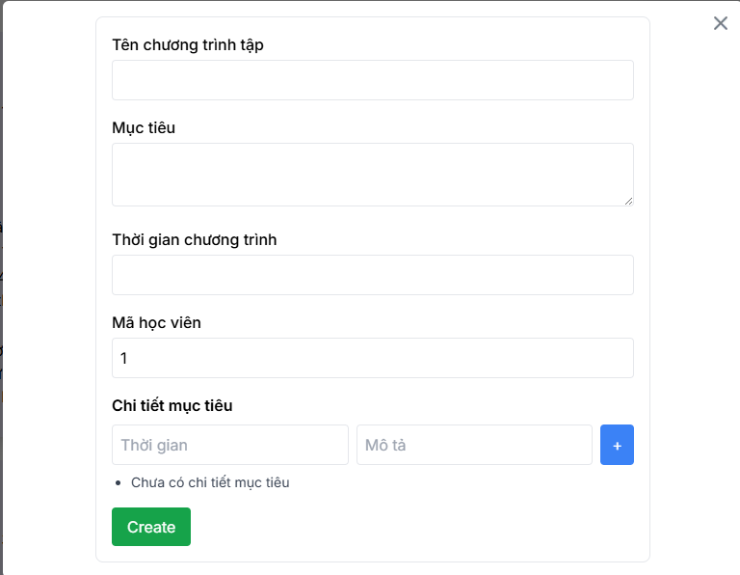

Test Case ID | Mô tả | Quy trình | Điều kiện tiên quyết | Kết quả mong đợi | Kết quả thực tế | Kết quả |  |  |  |  |  | Chú thích
 |  |  |  |  |  | Vòng 1 |  |  | Vòng 2
 |  |  |  |  |  | Trạng thái | Ngày kiểm tra | Người kiểm tra | Trạng thái | Ngày kiểm tra | Người kiểm tra
GUI_SHOW Chương trình tập luyện
GUI-CTTL01 | Menu điều hướng | Click vào các mục trên menu |  | Chuyển hướng được sang các trang khác | Chuyển hướng thành công | Passed | 2025-04-20 | Hiếu | Passed | 2025-04-25 | Tin
GUI-CTTL02 | Sidebar điều hướng | Click các mục trên sidebar | Đăng nhập tài khoản admin | Chuyển hướng được sang các trang khác | Chuyển hướng thành công | Passed | 2025-04-20 | Hiếu | Passed | 2025-04-25 | Tin
GUI-CTTL03 | Tiêu đề trang quản lý chương trình tập luyện | Quan sát | Đăng nhập tài khoản admin | Hiển thị rõ ràng trên trang | Hiển thị thành công | Passed | 2025-04-20 | Hiếu | Passed | 2025-04-25 | Tin
GUI-CTTL04 | Trường tìm kiếm | Quan sát | Đăng nhập tài khoản admin | Hiển thị trên trang và nhập được | Hiển thị thành công | Passed | 2025-04-20 | Hiếu | Passed | 2025-04-25 | Tin
GUI-CTTL05 | Icon lọc | Quan sát | Đăng nhập tài khoản admin | Hiển thị trên trang | Hiển thị thành công | Passed | 2025-04-20 | Hiếu | Passed | 2025-04-25 | Tin
GUI-CTTL06 | Icon thêm | Click vào icon | Đăng nhập tài khoản admin | Hiển thị form tạo mới | Hiển thị thành công | Passed | 2025-04-20 | Hiếu | Passed | 2025-04-25 | Tin
GUI-CTTL07 | Các trường thông tin quản lý chương trình tập luyện | Quan sát | Đăng nhập tài khoản admin | Hiển thị rõ ràng và đầy đủ các trường trên trang | Hiển thị thành công | Passed | 2025-04-20 | Hiếu | Passed | 2025-04-25 | Tin
GUI-CTTL08 | Icon xem | Click vào icon | Đăng nhập tài khoản admin | Hiển thị form chi tiết | Hiển thị thành công | Passed | 2025-04-20 | Hiếu | Passed | 2025-04-25 | Tin
GUI-CTTL09 | Icon Sửa | Click vào icon | Đăng nhập tài khoản admin | Hiển thị form cập nhật mới | Hiển thị thành công | Passed | 2025-04-20 | Hiếu | Passed | 2025-04-25 | Tin
GUI-CTTL10 | Icon xóa | Click vào icon | Đăng nhập tài khoản admin | Hiện thông báo có muốn xóa | Hiển thị thành công | Passed | 2025-04-20 | Hiếu | Passed | 2025-04-25 | Tin
FUNCTION_SHOW Chương trình tập luyện
FUNC-CTTL01 | Hiển thị thành công chi tiết thông tin chương trình tập luyện | Click chọn vào biểu tượng xem | Đăng nhập tài khoản admin | Hiển thị chi tiết tất cả các trường của chương trình tập luyện | Hiển thị chi tiết tất cả các trường của chương trình tập luyện | Passed | 2025-04-20 | Hiếu | Passed | 2025-04-25 | Tin
FUNC-CTTL02 | Thêm chương trình tập luyện mới thành công | 1.Truy cập vào trang admin vào mục trainningplan 2. Nhấn vào icon + bên phải màn hình để thực hiện thêm 3. Nhập thông tin tất cả các trường bắt buộc như (Tên chương trình tập,thời gian,...) 4.Nhấn nút Create để thực hiện thêm chương trình tập luyện mới | Đăng nhập tài khoản admin | Thông báo thêm mới thành công chương trình tập luyện mới và hiển thị ra trang tất cả các trường của chương trình tập luyện đày đủ và chi tiết | Thông báo thêm mới thành công chương trình tập luyện mới và hiển thị ra trang tất cả các trường của chương trình tập luyện đày đủ và chi tiết | Passed | 2025-04-20 | Hiếu | Passed | 2025-04-25 | Tin
FUNC-CTTL03 | Thêm chương trình tập luyện mới thất bại | 1.Truy cập vào trang admin vào mục trainningplan 2. Nhấn vào icon + bên phải màn hình để thực hiện thêm 3. Không nhập thông tin tất cả các trường bắt buộc như(Tên chương trình tập,thời gian,...) 4.Nhấn nút Create để thực hiện thêm chương trình tập luyện mới | Đăng nhập tài khoản admin | Thông báo bắt buộc phải nhập tất cả các trường bắt buộc của chương trình tập luyện mới và hiển thị ra thông báo dưới các trường | Thông báo bắt buộc phải nhập tất cả các trường bắt buộc của chương trình tập luyện mới và hiển thị ra thông báo dưới các trường | Passed | 2025-04-20 | Hiếu | Passed | 2025-04-25 | Tin
FUNC-CTTL04 | Cập nhật chương trình tập luyện mới thành công | 1.Truy cập vào trang admin vào mục trainningplan 2. Nhấn vào icon cập nhật bên phải màn hình để thực hiện thêm 3. Nhập thông tin tất cả các trường cần cập nhật như (Tên chương trình tập,thời gian,...) hoặc nhập sai kiểu dữ liệu 4.Nhấn nút Create để thực hiện thêm chương trình tập luyện mới | Đăng nhập tài khoản admin | Thông báo cập nhật thành công người dùng mới và hiển thị ra trang tất cả các trường đã câp nhật của chương trình tập luyện đầy đủ và chi tiết | Thông báo cập nhật thành công chương trình tập luyện mới và hiển thị ra trang tất cả các trường đã câp nhật của chương trình tập luyện đầy đủ và chi tiết | Passed | 2025-04-20 | Hiếu | Passed | 2025-04-25 | Tin
FUNC-CTTL05 | Cập nhật chương trình tập luyện mới thất bại | 1.Truy cập vào trang admin vào mục trainningplan 2. Nhấn vào icon cập nhật bên phải màn hình để thực hiện thêm 3. Sửa và không nhập thông tin tất cả các trường cần cập nhật như (Tên chương trình tập,thời gian,...) hoặc nhập sai kiểu dữ liệu 4.Nhấn nút Create để thực hiện thêm chương trình tập luyện mới | Đăng nhập tài khoản admin | Thông báo bắt buộc phải nhập tất cả các trường bắt buộc của chương trình tập luyện mới và hiển thị ra thông báo dưới các trường bắt buộc nhập dưới các trường | Thông báo bắt buộc phải nhập tất cả các trường bắt buộc của chương trình tập luyện mới và hiển thị ra thông báo dưới các trường bắt buộc nhập dưới các trường | Passed | 2025-04-20 | Hiếu | Passed | 2025-04-25 | Tin
FUNC-CTTL06 | Xóa thành công | Nhấn vào biểu tượng xóa và nhấn nút delete | Đăng nhập tài khoản admin | Hiển thị hộp thoại có muốn xóa thông tin chương trình tập luyện | Hiển thị hộp thoại thông báo có muốn xóa và thông báo xóa thành công khi nhấn nút xóa | Passed | 2025-04-20 | Hiếu | Passed | 2025-04-25 | Tin

Quản lý huấn luyện viên
Project Name | XÂY DỰNG HỆ THỐNG QUẢN LÝ PHÒNG GYM TÍCH HỢP OPENAI TRONG TƯ VẤN DINH DƯỠNG VÀ KẾ HOẠCH TẬP LUYỆN THEO THÔNG SỐ CÁ NHÂN
Module Code | Quản lý Huấn luyện viên
 | Hoàn thành | Lỗi | Chưa kiểm tra | Bị chặn | Tổng lần kiểm tra
Round 1 | 17 | 0 | 0 | 0 | 17
Round 2 | 1 | 0 | 0 | 0 | 1

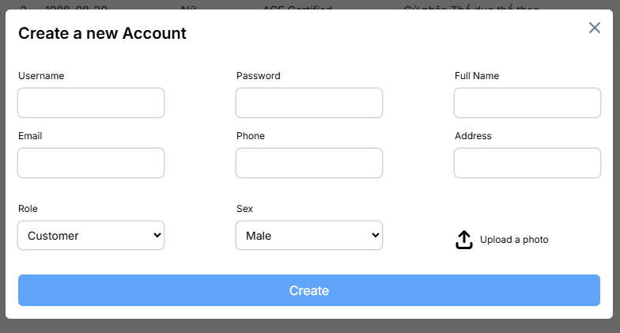

Test Case ID | Mô tả | Quy trình | Điều kiện tiên quyết | Kết quả mong đợi | Kết quả thực tế | Kết quả |  |  |  |  |  | Chú thích
 |  |  |  |  |  | Vòng 1 |  |  | Vòng 2
 |  |  |  |  |  | Trạng thái | Ngày kiểm tra | Người kiểm tra | Trạng thái | Ngày kiểm tra | Người kiểm tra
GUI_SHOW Quản lý huấn luyện viên
GUI-QLHLV01 | Menu điều hướng | Click vào các mục trên menu | Đăng nhập tài khoản admin | Chuyển hướng được sang các trang khác | Chuyển hướng thành công | Passed | 2025-04-19 | Tâm | Passed | 2025-04-25 | Tin
GUI-QLHLV02 | Sidebar điều hướng | Click các mục trên sidebar | Đăng nhập tài khoản admin | Chuyển hướng được sang các trang khác | Chuyển hướng thành công | Passed | 2025-04-19 | Tâm | Passed | 2025-04-25 | Tin
GUI-QLHLV03 | Tiêu đề trang quản lý huấn luyện viên | Quan sát | Đăng nhập tài khoản admin | Hiển thị rõ ràng trên trang | Hiển thị thành công | Passed | 2025-04-19 | Tâm | Passed | 2025-04-25 | Tin
GUI-QLHLV04 | Trường tìm kiếm | Quan sát | Đăng nhập tài khoản admin | Hiển thị trên trang và nhập được | Hiển thị thành công | Passed | 2025-04-19 | Tâm | Passed | 2025-04-25 | Tin
GUI-QLHLV05 | Icon lọc | Quan sát | Đăng nhập tài khoản admin | Hiển thị trên trang | Hiển thị thành công | Passed | 2025-04-19 | Tâm | Passed | 2025-04-25 | Tin
GUI-QLHLV06 | Icon thêm | Click vào icon | Đăng nhập tài khoản admin | Hiển thị form tạo mới | Hiển thị thành công | Passed | 2025-04-19 | Tâm | Passed | 2025-04-25 | Tin
GUI-QLHLV07 | Các trường thông tin quản lý huấn luyện viên | Quan sát | Đăng nhập tài khoản admin | Hiển thị rõ ràng và đầy đủ các trường trên trang | Hiển thị thành công | Passed | 2025-04-19 | Tâm | Passed | 2025-04-25 | Tin
GUI-QLHLV08 | Icon xem | Click vào icon | Đăng nhập tài khoản admin | Hiển thị form chi tiết | Hiển thị thành công | Passed | 2025-04-19 | Tâm | Passed | 2025-04-25 | Tin
GUI-QLHLV09 | Icon Sửa | Click vào icon | Đăng nhập tài khoản admin | Hiển thị form cập nhật mới | Hiển thị thành công | Passed | 2025-04-19 | Tâm | Passed | 2025-04-25 | Tin
GUI-QLHLV10 | Icon xóa | Click vào icon | Đăng nhập tài khoản admin | Hiện thông báo có muốn xóa | Hiển thị thành công | Passed | 2025-04-19 | Tâm | Passed | 2025-04-25 | Tin
FUNCTION_SHOW Quản lý huấn luyện viên
FUNC-QLHLV01 | Hiển thị thành công chi tiết thông tin huấn luyện viên | Click chọn vào biểu tượng xem | Đăng nhập tài khoản admin | Hiển thị chi tiết tất cả các trường của huấn luyện viên | Hiển thị chi tiết tất cả các trường của huấn luyện viên | Passed | 2025-04-19 | Tâm | Passed | 2025-04-25 | Tin
FUNC-QLHLV02 | Thêm huấn luyện viên mới thành công | 1.Truy cập vào trang admin vào mục trainer 2. Nhấn vào icon + bên phải màn hình để thực hiện thêm 3. Nhập thông tin tất cả các trường bắt buộc như (User name,Password,Sex,FullName,Phone,...) 4.Nhấn nút Create để thực hiện thêm huấn luyện viên mới | Đăng nhập tài khoản admin | Thông báo thêm mới thành công huấn luyện viên mới và hiển thị ra trang tất cả các trường của huấn luyện viên đày đủ và chi tiết | Thông báo thêm mới thành công huấn luyện viên mới và hiển thị ra trang tất cả các trường của huấn luyện viên đày đủ và chi tiết | Passed | 2025-04-19 | Tâm | Passed | 2025-04-25 | Tin
FUNC-QLHLV03 | Thêm huấn luyện viên thất bại | 1.Truy cập vào trang admin vào mục trainer 2. Nhấn vào icon + bên phải màn hình để thực hiện thêm 3. Không nhập thông tin tất cả các trường bắt buộc như (User name,Password,Sex,FullName,Phone,...) 4.Nhấn nút Create để thực hiện thêm huấn luyện viên mới | Đăng nhập tài khoản admin | Thông báo bắt buộc phải nhập tất cả các trường bắt buộc của huấn luyện viên mới và hiển thị ra thông báo dưới các trường | Thông báo bắt buộc phải nhập tất cả các trường bắt buộc của huấn luyện viên mới và hiển thị ra thông báo dưới các trường | Passed | 2025-04-19 | Tâm | Passed | 2025-04-25 | Tin
FUNC-QLHLV04 | Cập nhật huấn luyện viên mới thành công | 1.Truy cập vào trang admin vào mục trainer 2. Nhấn vào icon cập nhật bên phải màn hình để thực hiện thêm 3. Nhập thông tin tất cả các trường cần cập nhật như (User name,Password,Sex,FullName,Phone,...) hoặc nhập sai kiểu dữ liệu 4.Nhấn nút Create để thực hiện thêm người dùng mới | Đăng nhập tài khoản admin | Thông báo cập nhật thành công huấn luyện viên mới và hiển thị ra trang tất cả các trường đã câp nhật của huấn luyện viên đầy đủ và chi tiết | Thông báo cập nhật thành công huấn luyện viên mới và hiển thị ra trang tất cả các trường đã câp nhật của huấn luyện viên đầy đủ và chi tiết | Passed | 2025-04-19 | Tâm | Passed | 2025-04-25 | Tin
FUNC-QLHLV05 | Cập nhật huấn luyện viên mới thất bại | 1.Truy cập vào trang admin vào mục trainer 2. Nhấn vào icon cập nhật bên phải màn hình để thực hiện thêm 3. Sửa và không nhập thông tin tất cả các trường cần cập nhật như (User name,Password,Sex,FullName,Phone,...) hoặc nhập sai kiểu dữ liệu 4.Nhấn nút Create để thực hiện thêm huấn luyện viên mới | Đăng nhập tài khoản admin | Thông báo bắt buộc phải nhập tất cả các trường bắt buộc của huấn luyện viên và hiển thị ra thông báo dưới các trường bắt buộc nhập dưới các trường | Thông báo bắt buộc phải nhập tất cả các trường bắt buộc của huấn luyện viên và hiển thị ra thông báo dưới các trường bắt buộc nhập dưới các trường | Passed | 2025-04-19 | Tâm | Passed | 2025-04-25 | Tin
FUNC-QLHLV06 | Xóa thành công | Nhấn vào biểu tượng xóa và nhấn nút delete | Đăng nhập tài khoản admin | Hiển thị hộp thoại có muốn xóa thông tin huấn luyện viên | Hiển thị hộp thoại thông báo có muốn xóa và thông báo xóa thành công khi nhấn nút xóa | Passed | 2025-04-19 | Tâm | Passed | 2025-04-25 | Tin

Quản lý đề xuất khẩu phần ăn
Project Name | XÂY DỰNG HỆ THỐNG QUẢN LÝ PHÒNG GYM TÍCH HỢP OPENAI TRONG TƯ VẤN DINH DƯỠNG VÀ KẾ HOẠCH TẬP LUYỆN THEO THÔNG SỐ CÁ NHÂN
Module Code | Quản lý đè xuất khẩu phần ăn uống
 | Hoàn thành | Lỗi | Chưa kiểm tra | Bị chặn | Tổng lần kiểm tra
Round 1 | 11 | 0 | 0 | 0 | 11
Round 2 | 6 | 0 | 0 | 0 | 6

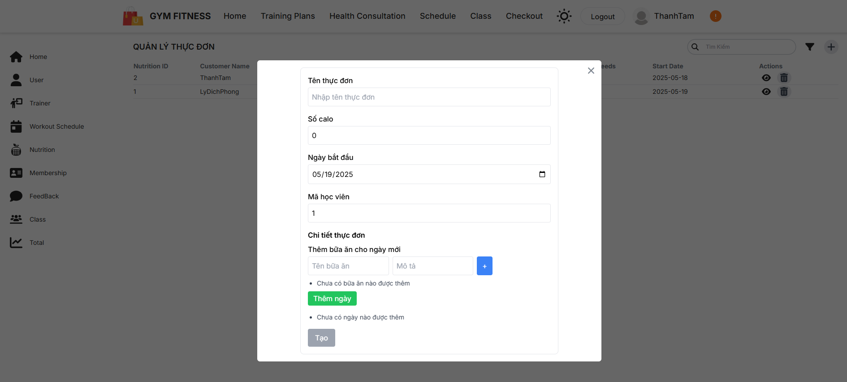

Test Case ID | Mô tả | Quy trình | Điều kiện tiên quyết | Kết quả mong đợi | Kết quả thực tế | Kết quả |  |  |  |  |  | Chú thích
 |  |  |  |  |  | Vòng 1 |  |  | Vòng 2
 |  |  |  |  |  | Trạng thái | Ngày kiểm tra | Người kiểm tra | Trạng thái | Ngày kiểm tra | Người kiểm tra
GUI_SHOW quản lý khẩu phần ăn uống
GUI-KPAU01 | Menu điều hướng | Click vào các mục trên menu | Đăng nhập tài khoản admin | Chuyển hướng được sang các trang khác | Chuyển hướng thành công | Passed | 2025-04-19 | Đạt | Passed | 2025-04-25 | Mùi
GUI-KPAU02 | Sidebar điều hướng | Click các mục trên sidebar | Đăng nhập tài khoản admin | Chuyển hướng được sang các trang khác | Chuyển hướng thành công | Passed | 2025-04-19 | Đạt | Passed | 2025-04-25 | Mùi
GUI-KPAU03 | Tiêu đề trang quản lý khẩu phần ăn uống | Quan sát | Đăng nhập tài khoản admin | Hiển thị rõ ràng trên trang | Hiển thị thành công | Passed | 2025-04-19 | Đạt | Passed | 2025-04-25 | Mùi
GUI-KPAU04 | Trường tìm kiếm | Quan sát | Đăng nhập tài khoản admin | Hiển thị trên trang và nhập được | Hiển thị thành công | Passed | 2025-04-19 | Đạt | Passed | 2025-04-25 | Mùi
GUI-KPAU05 | Icon lọc | Quan sát | Đăng nhập tài khoản admin | Hiển thị trên trang | Hiển thị thành công | Passed | 2025-04-19 | Đạt | Passed | 2025-04-25 | Mùi
GUI-KPAU06 | Icon thêm | Click vào icon | Đăng nhập tài khoản admin | Hiển thị form tạo mới | Hiển thị thành công | Passed | 2025-04-19 | Đạt | Passed | 2025-04-25 | Mùi
GUI-KPAU07 | Các trường thông tin quản lý khẩu phần ăn uống | Quan sát | Đăng nhập tài khoản admin | Hiển thị rõ ràng và đầy đủ các trường trên trang | Hiển thị thành công | Passed | 2025-04-19 | Đạt | Passed | 2025-04-25 | Mùi
GUI-KPAU08 | Icon xem | Click vào icon | Đăng nhập tài khoản admin | Hiển thị form chi tiết | Hiển thị thành công | Passed | 2025-04-19 | Đạt | Passed | 2025-04-25 | Mùi
GUI-KPAU09 | Icon Sửa | Click vào icon | Đăng nhập tài khoản admin | Hiển thị form cập nhật mới | Hiển thị thành công | Passed | 2025-04-19 | Đạt | Passed | 2025-04-25 | Mùi
GUI-KPAU10 | Icon xóa | Click vào icon | Đăng nhập tài khoản admin | Hiện thông báo có muốn xóa | Hiển thị thành công | Passed | 2025-04-19 | Đạt | Passed | 2025-04-25 | Mùi
FUNCTION_SHOW quản lý khẩu phần ăn uống
FUNC-QLKPAU01 | Hiển thị thành công chi tiết thông tin khẩu phần ăn | Click chọn vào biểu tượng xem | Đăng nhập tài khoản admin | Hiển thị chi tiết tất cả các trường của khẩu phần ăn | Hiển thị chi tiết tất cả các trường của khẩu phần ăn chi tiết | Passed | 2025-04-19 | Đạt | Passed | 2025-04-25 | Mùi
FUNC-QLKPAU02 | Thêm người khẩu phần ăn thành công | 1.Truy cập vào trang admin vào mục nutrition 2. Nhấn vào icon + bên phải màn hình để thực hiện thêm 3. Nhập thông tin tất cả các trường bắt buộc như (Tên thực đơn , số calo, ngày bắt đầu,,...) 4.Nhấn nút Create để thực hiện thêm khẩu phần ăn mới | Đăng nhập tài khoản admin | Thông báo thêm mới thành công khẩu phần ăn mới và hiển thị ra trang tất cả các trường của khẩu phần ănđày đủ và chi tiết | Thông báo thêm mới thành công khẩu phần ăn mới và hiển thị ra trang tất cả các trường của khẩu phần ănđày đủ và chi tiết | Passed | 2025-04-19 | Đạt | Passed | 2025-04-25 | Mùi
FUNC-QLKPAU03 | Thêm khẩu phần ăn mới thất bại | 1.Truy cập vào trang admin vào mục vào mục nutrition 2. Nhấn vào icon + bên phải màn hình để thực hiện thêm 3. Không nhập thông tin tất cả các trường bắt buộc như (Tên thực đơn , số calo, ngày bắt đầu,,...) 4.Nhấn nút Create để thực hiện thêm khẩu phần ăn mới | Đăng nhập tài khoản admin | Thông báo bắt buộc phải nhập tất cả các trường bắt buộc của khẩu phần ăn mới và hiển thị ra thông báo dưới các trường | Thông báo bắt buộc phải nhập tất cả các trường bắt buộc của khẩu phần ăn mới và hiển thị ra thông báo dưới các trường | Passed | 2025-04-19 | Đạt | Passed | 2025-04-25 | Mùi
FUNC-QLKPAU04 | Cập nhật khẩu phần ăn thành công | 1.Truy cập vào trang admin vào mục nutrition 2. Nhấn vào icon cập nhật bên phải màn hình để thực hiện thêm 3. Nhập thông tin tất cả các trường cần cập nhật như (Tên thực đơn , số calo, ngày bắt đầu,,...) hoặc nhập sai kiểu dữ liệu 4.Nhấn nút Create để thực hiện thêm khẩu phần ăn mới | Đăng nhập tài khoản admin | Thông báo cập nhật thành công khẩu phần ăn mới và hiển thị ra trang tất cả các trường đã câp nhật của khẩu phần ăn đầy đủ và chi tiết | Thông báo cập nhật thành công khẩu phần ăn mới và hiển thị ra trang tất cả các trường đã câp nhật của khẩu phần ăn đầy đủ và chi tiết | Passed | 2025-04-19 | Đạt | Passed | 2025-04-25 | Mùi
FUNC-QLKPAU05 | Cập nhật khẩu phần ăn mới thất bại | 1.Truy cập vào trang admin vào mục nutrition 2. Nhấn vào icon cập nhật bên phải màn hình để thực hiện thêm 3. Sửa và không nhập thông tin tất cả các trường cần cập nhật như (Tên thực đơn , số calo, ngày bắt đầu,,...) hoặc nhập sai kiểu dữ liệu 4.Nhấn nút Create để thực hiện thêm khẩu phần ăn mới | Đăng nhập tài khoản admin | Thông báo bắt buộc phải nhập tất cả các trường bắt buộc của khẩu phần ăn mới và hiển thị ra thông báo dưới các trường bắt buộc nhập dưới các trường | Thông báo bắt buộc phải nhập tất cả các trường bắt buộc của khẩu phần ăn mới và hiển thị ra thông báo dưới các trường bắt buộc nhập dưới các trường | Passed | 2025-04-19 | Đạt | Passed | 2025-04-25 | Mùi
FUNC-QLKPAU06 | Xóa thành công | Nhấn vào biểu tượng xóa và nhấn nút delete | Đăng nhập tài khoản admin | Hiển thị hộp thoại có muốn xóa thông tin khẩu phần ăn | Hiển thị hộp thoại thông báo có muốn xóa và thông báo xóa thành công khi nhấn nút xóa | Passed | 2025-04-19 | Đạt | Passed | 2025-04-25 | Mùi

